1. TIMING
$$T_{clk}≥t_{clk}→Q_{,max}+t_{comb,max}+t_{setup}$$
 |  |  |  |  |  | Tramo elegido (Moore -> Mealy): FF S1 de la Moore -> NOR (~B = NOR(S1,S0)) -> AND de 5 entradas en 3 niveles (término S1·~S0·K·~T·~B) -> OR de 6 términos en 3 niveles -> entrada D del FF S0 de la Mealy. | Formula:
 |  |  |  |  |  | Ecuaciones usadas (de la P2):
 |  |  |  |  |  | Busy = S1 + S0
 |  |  |  |  |  | S'0 = S1·M + ~S0·M + S0·~M·B + S0·~M·T + S0·~M·~K + S1·~S0·K·~T·~B

 | Etapa | Compuerta | Cantidad de niveles | t_pd máx por nivel | Subtotal
 | ~B = NOR(S1, S0) | SN74LVC1G02 | 1 | 4.5 ns | 4.5 ns
 | AND de 5 entradas | SN74LVC1G08 | 3 | 4.5 ns | 13.5 ns
 | OR de 6 términos | SN74AC32 | 3 | 11 ns | 33.0 ns
 | Total t_comb,max |  | 7 |  | 51.0 ns

a) | Sumo los tiempos de flip-flop
 |  |  |  |  | Restricción de setup resultante: el circuito funciona para cualquier reloj con T_clk ≥ 58.7 ns (Fc ≤ 17.0 MHz). Por ejemplo, a 10 MHz (T = 100 ns) la holgura de setup es 100 − 58.7 = 41.3 ns.
$$T_{clk}(min) = 5.7 + 51.0 + 2.0 = 58.7 ns$$

 | Frecuencia máxima real

$${Fc = 1 / T}_{clk}(min) = 1 / 58.7 ns ≈ 17.0 MHz$$

b) | La restricción de hold se cumple: el dato tarda como mínimo 8.6 ns en cambiar en D, y el FF solo necesita 0.5 ns de hold. Sobran 8.1 ns. Idea: después de un flanco, el valor nuevo que lanza el FF de Moore no puede llegar a D del FF de Mealy antes de que termine su t_hold. Si llegara antes, se “colaría” en el mismo flanco. Por eso se usan los retardos mínimos (la ruta más rápida posible). El hold no depende del periodo del reloj.

$$t_{clk}→Q(min) + t_{comb}(min) ≥ t_{hold}$$

 | Etapa | Compuerta | Niveles | t_pd mín por nivel | Subtotal
 | ~B = NOR(S1, S0) | SN74LVC1G02 | 1 | 1.0 ns | 1.0 ns
 | AND de 5 entradas | SN74LVC1G08 | 3 | 1.0 ns | 3.0 ns
 | OR de 6 términos | SN74AC32 | 3 | 1.0 ns | 3.0 ns
 | Total t_comb,min |  | 7 |  | 7.0 ns
1.6 + 7.0 = 8.6 ns $≥ 0.5 ns ⇒ slack de hold = 8.6 − 0.5 = 8.1 ns$
 | Sustituyo ->

2. (a) HDL
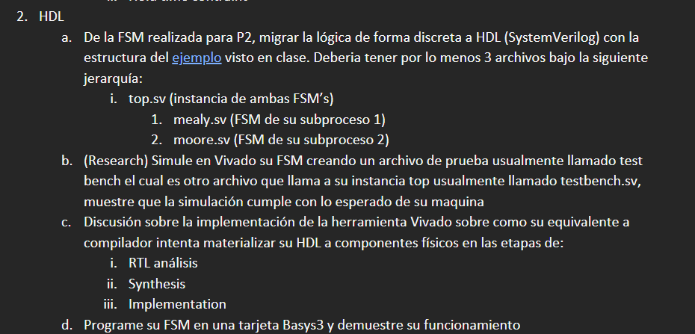
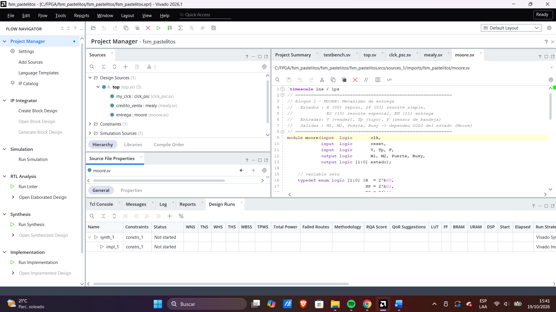
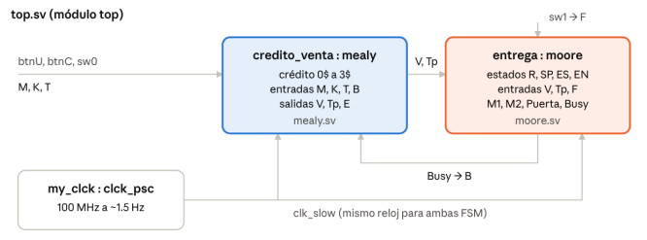
 |  | a) | Archivo | Módulo | Qué hace
 |  |  | top.sv | top | Conecta la tarjeta (botón, switch, LED) con las dos FSM. V y Tp van de la Mealy a la Moore, y Busy regresa a la Mealy como B
 |  |  | mealy.sv | mealy | Crédito y venta. Estados C0 a C3 (0$ a 3$). V, Tp y E dependen del estado y de M, K, T, B
 |  |  | moore.sv | moore | Entrega. Estados R, SP, ES, EN. M1, M2, Puerta y Busy dependen solo del estado
 |  |  | clck_psc.sv | clck_psc | Divisor de reloj del ejemplo: baja los 100 MHz a unos 1.5 Hz para que se vea en los LED
 |  |  | testbench.sv | testbench | Prueba automática que instancia top (inciso b)
 | Notas: |  | basys3.xdc | — | Asigna cada puerto a un pin físico de la Basys3 (inciso d)
Vivado interpreta el código SystemVerilog y genera un circuito genérico, independiente de la tecnología: registros RTL_REG_ASYNC (los registros de estado y los detectores de flanco de los botones), multiplexores RTL_MUX (los case de siguiente estado y salidas), compuertas RTL_AND y un sumador RTL_ADD (el contador del prescaler). Se conserva la jerarquía top -> clck_psc, mealy, moore y se ve la conexión Busy -> B entre las dos máquinas. Es el equivalente al análisis sintáctico y semántico de un compilador.

Synthesis: Vivado traduce ese circuito genérico a primitivas reales del Artix-7, como un compilador que genera código para un procesador específico. Los registros se vuelven flip-flops FDCE (con clear asíncrono por el reset), la lógica combinacional se empaca en LUT de hasta 6 entradas, el contador usa cadenas CARRY4 y los puertos usan buffers IBUF/OBUF. Además reconoce las FSM y puede re-codificar sus estados. El resultado usa 16 LUT y 36 FF.

Implementation: Vivado coloca cada primitiva en un sitio físico del chip (place) y enruta las conexiones (route), como el enlazador que asigna direcciones finales a un programa. El diseño final usa 16 LUT (0.08 %), 36 FF (0.09 %) y 22 IO (20.75 %) del xc7a35t. El análisis de tiempos a 100 MHz da WNS = 7.469 ns y WHS = 0.252 ns, ambos positivos, así que se cumplen setup y hold ("All user specified timing constraints are met"). Vivado reportó advertencias de metodología porque clk_slow sale de un bit del contador en lógica general y no de un recurso de reloj dedicado (MMCM/PLL); no afecta el funcionamiento porque opera a ~1.5 Hz.

 | c)

2.b
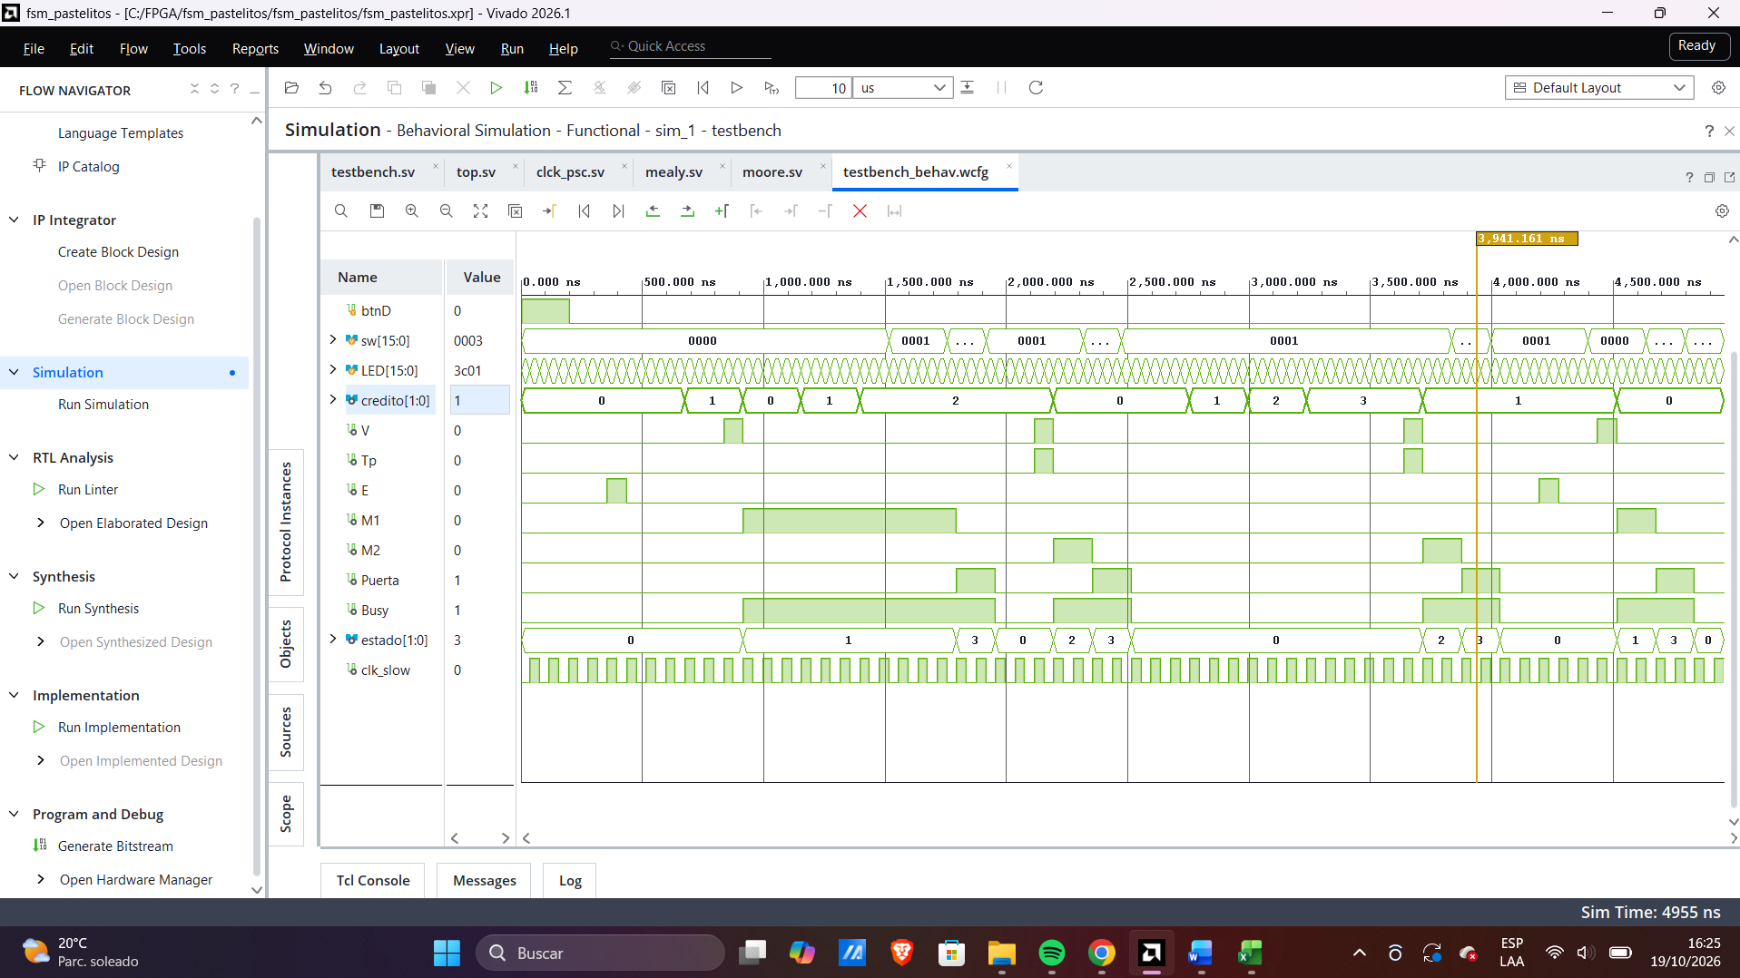
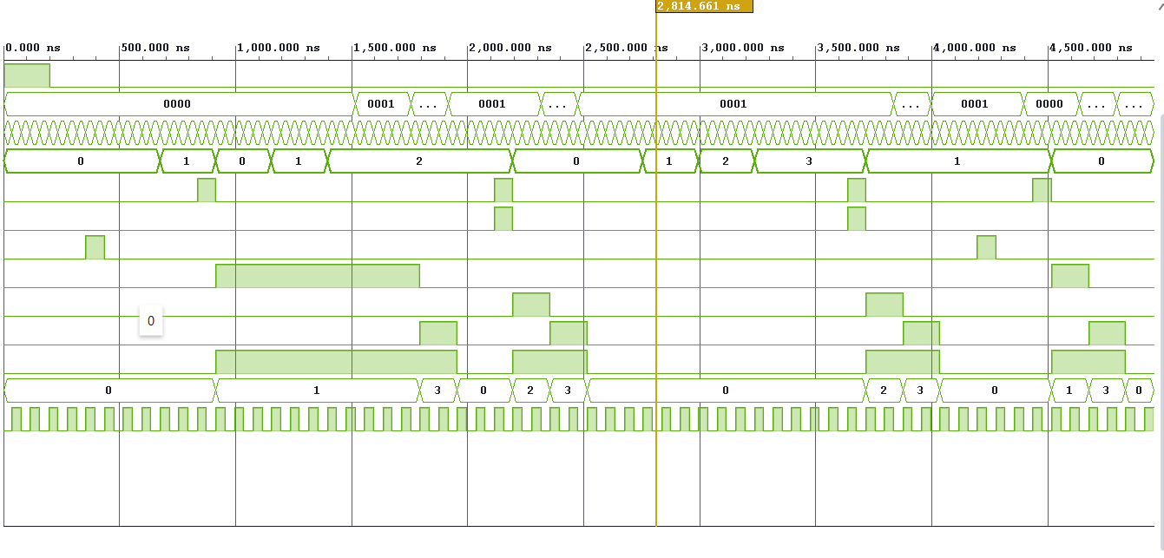

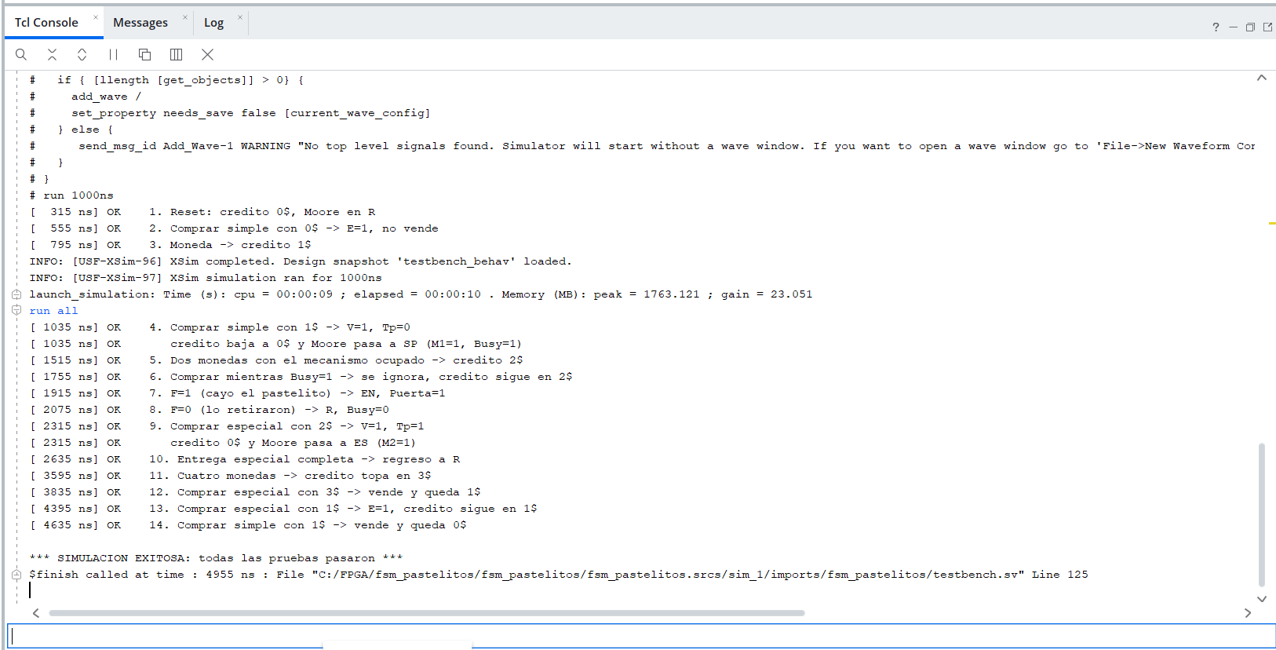

2.c
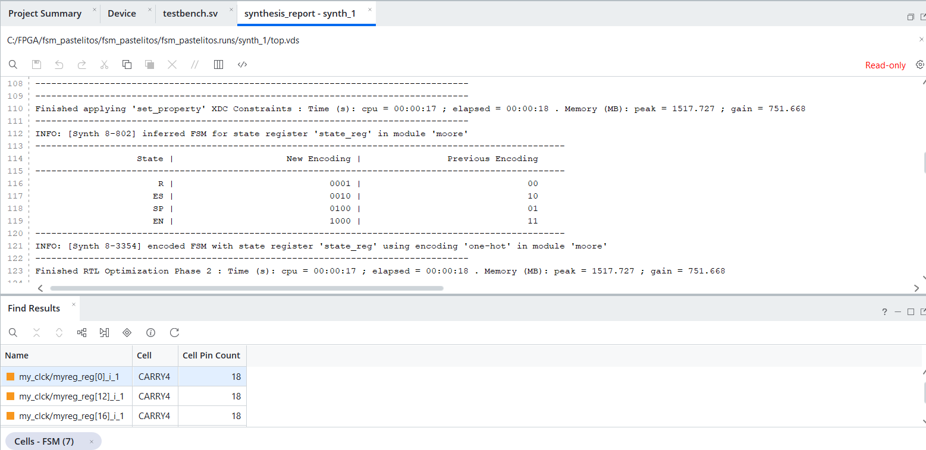
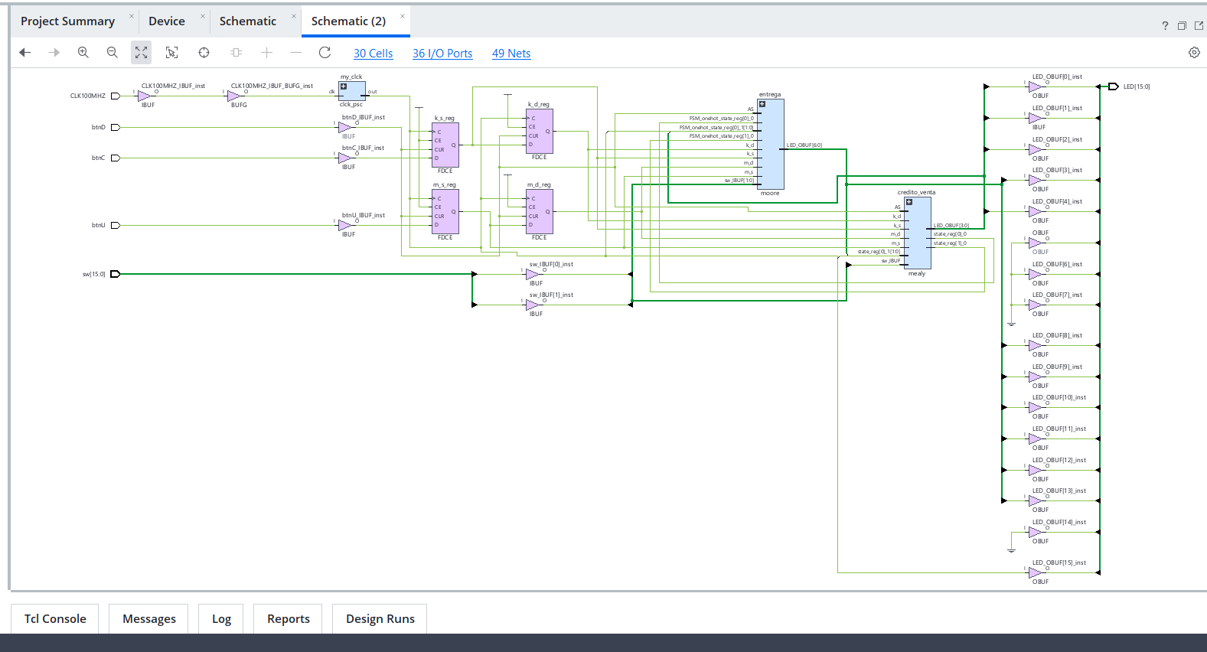
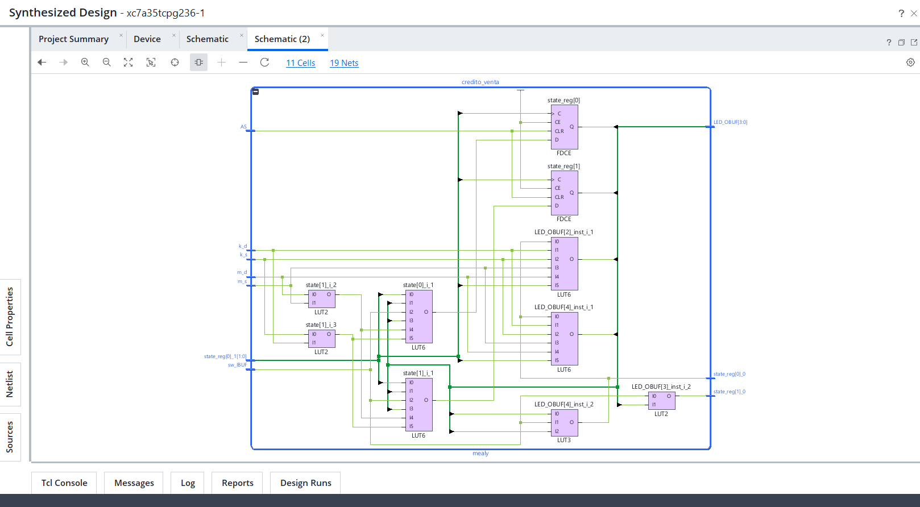
i) RTL Analisys

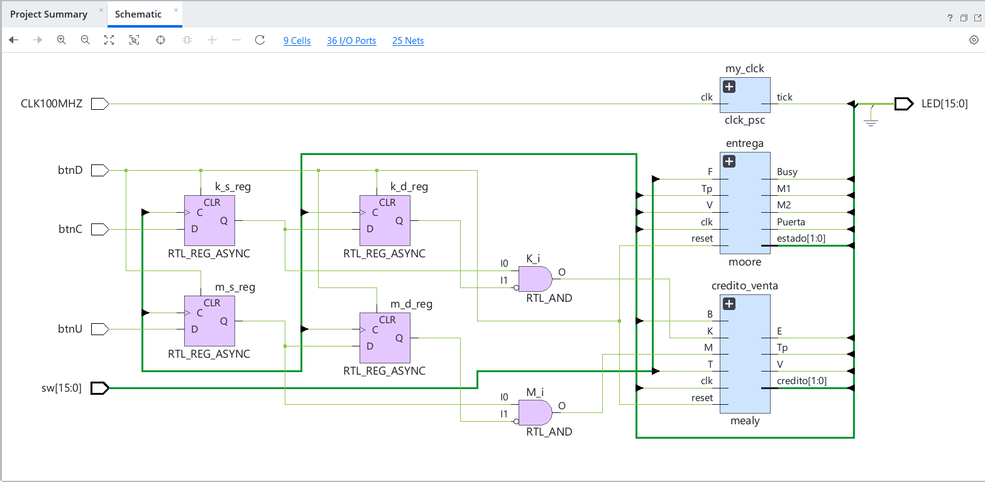
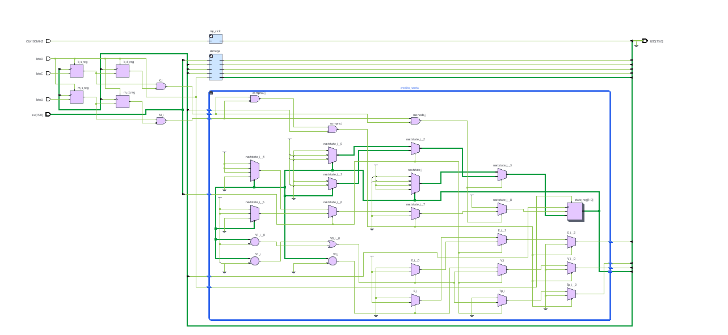
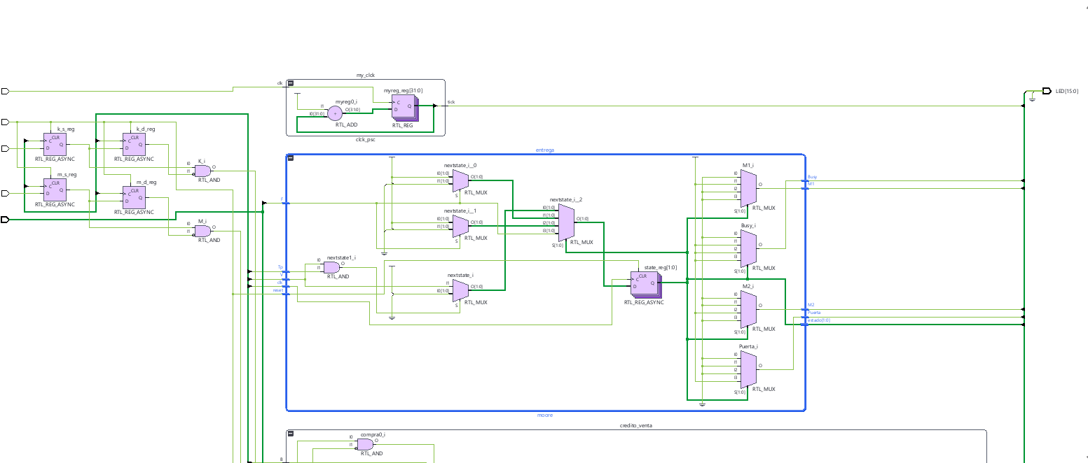

ii) Sintesis

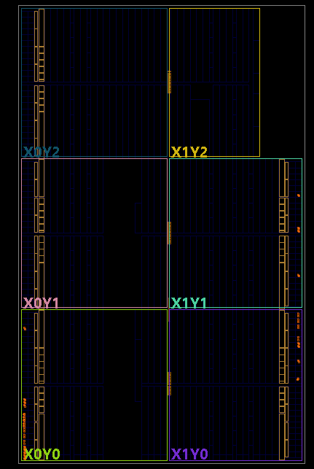
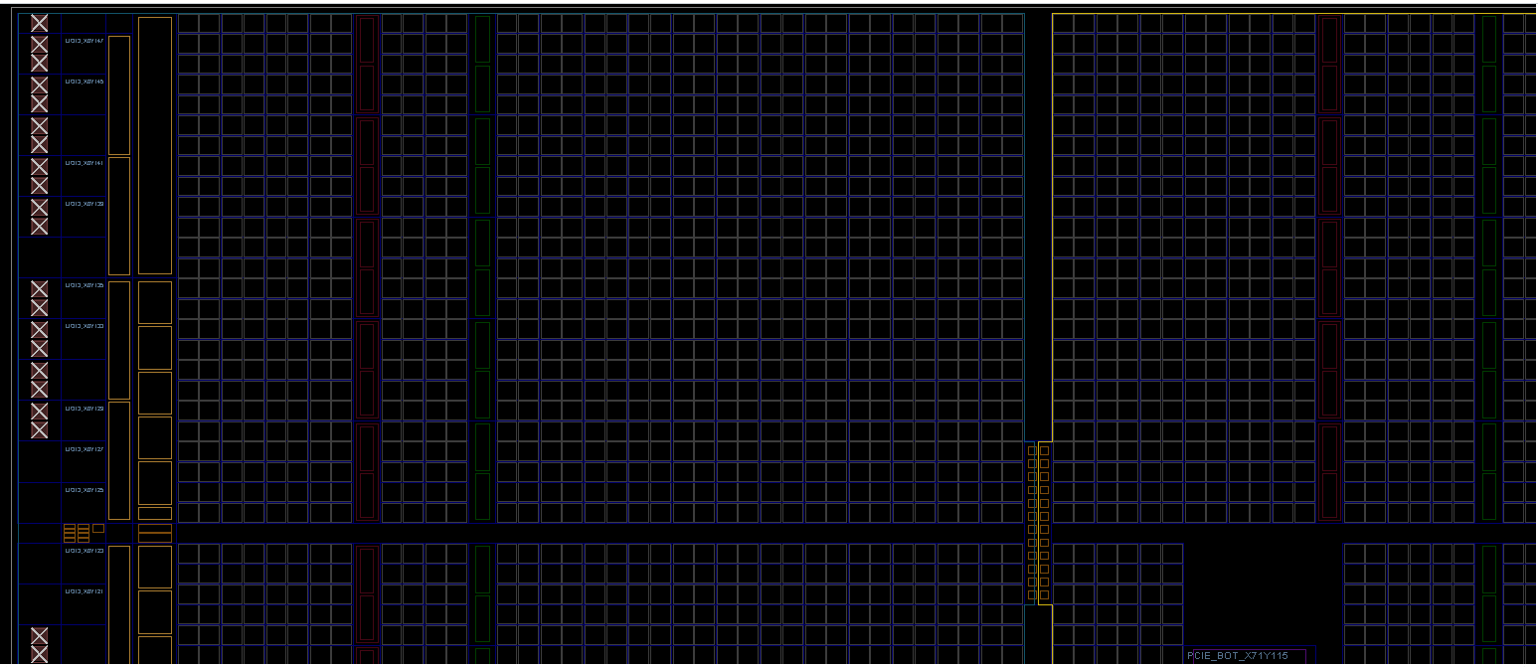
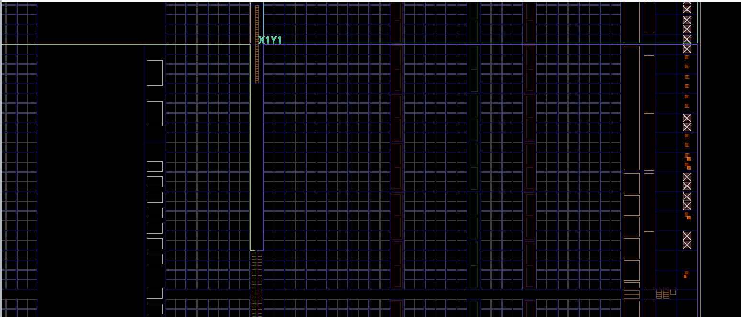
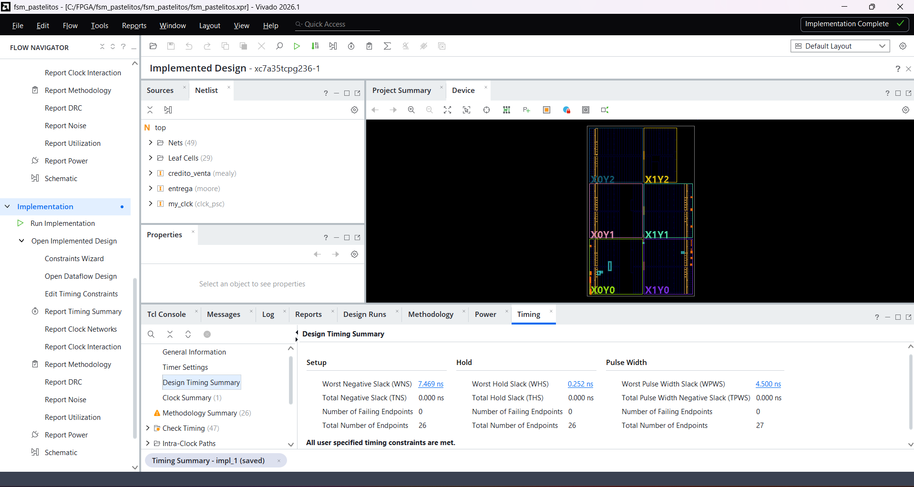
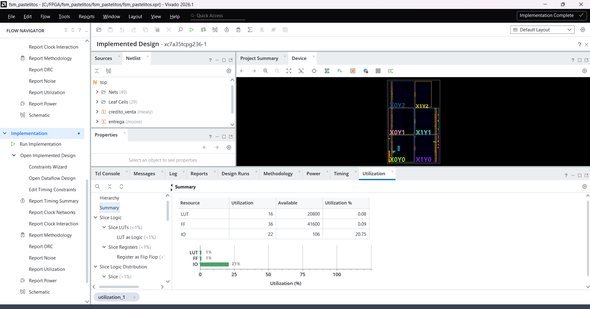

iii) Implementación

